Sheet1
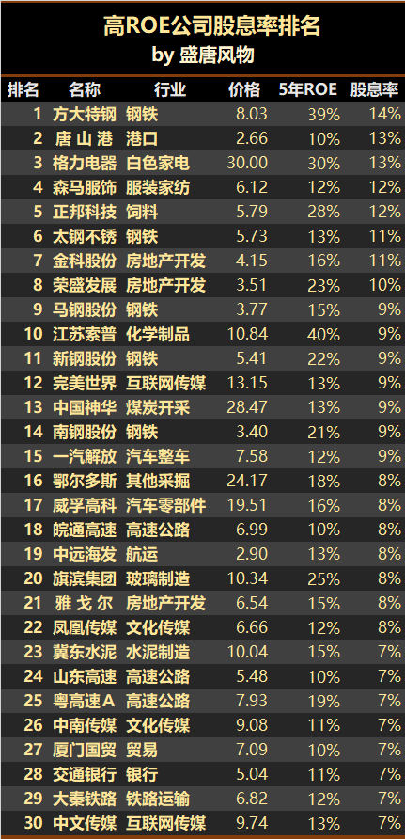
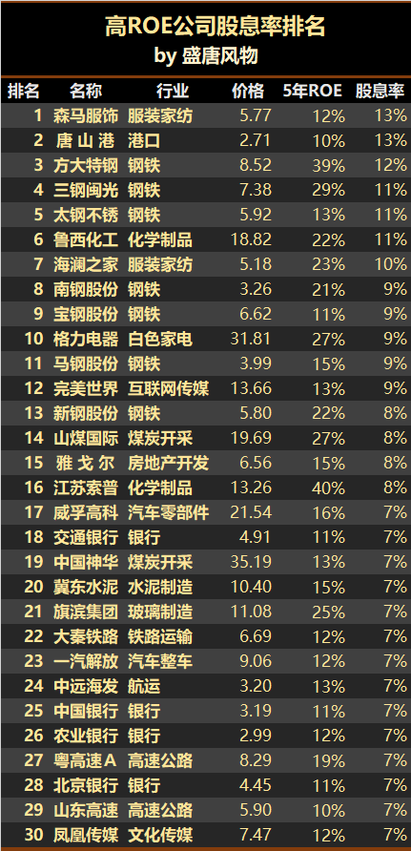
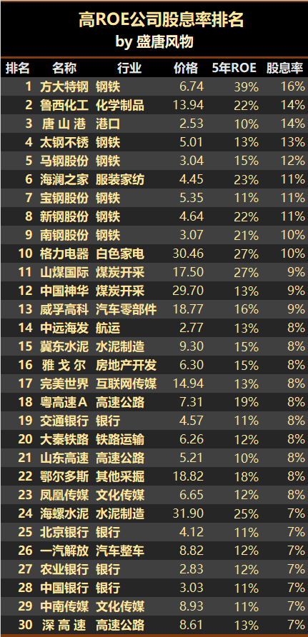

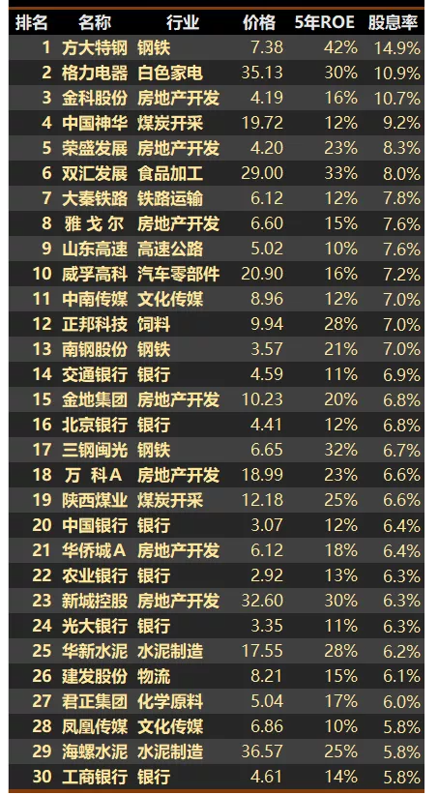

市盈率(PE)
市净率(PB)

市净率比较低，说明越被低估。
如果市净率低于1，就是所谓“破净”。当然投资破净股并不一定能赚钱，毕竟出现了破净现象，可能意味着行业不景气或者盈利能力差，想要撑过目前的困境，时间可能会很久。

净资产收益率（Return on Equity，简称ROE）

股息就是上市公司当年取得利润时拿出一部分的利润给股东分红。
股息率＝每股的分红/每股价格x100%

IGBT、chip
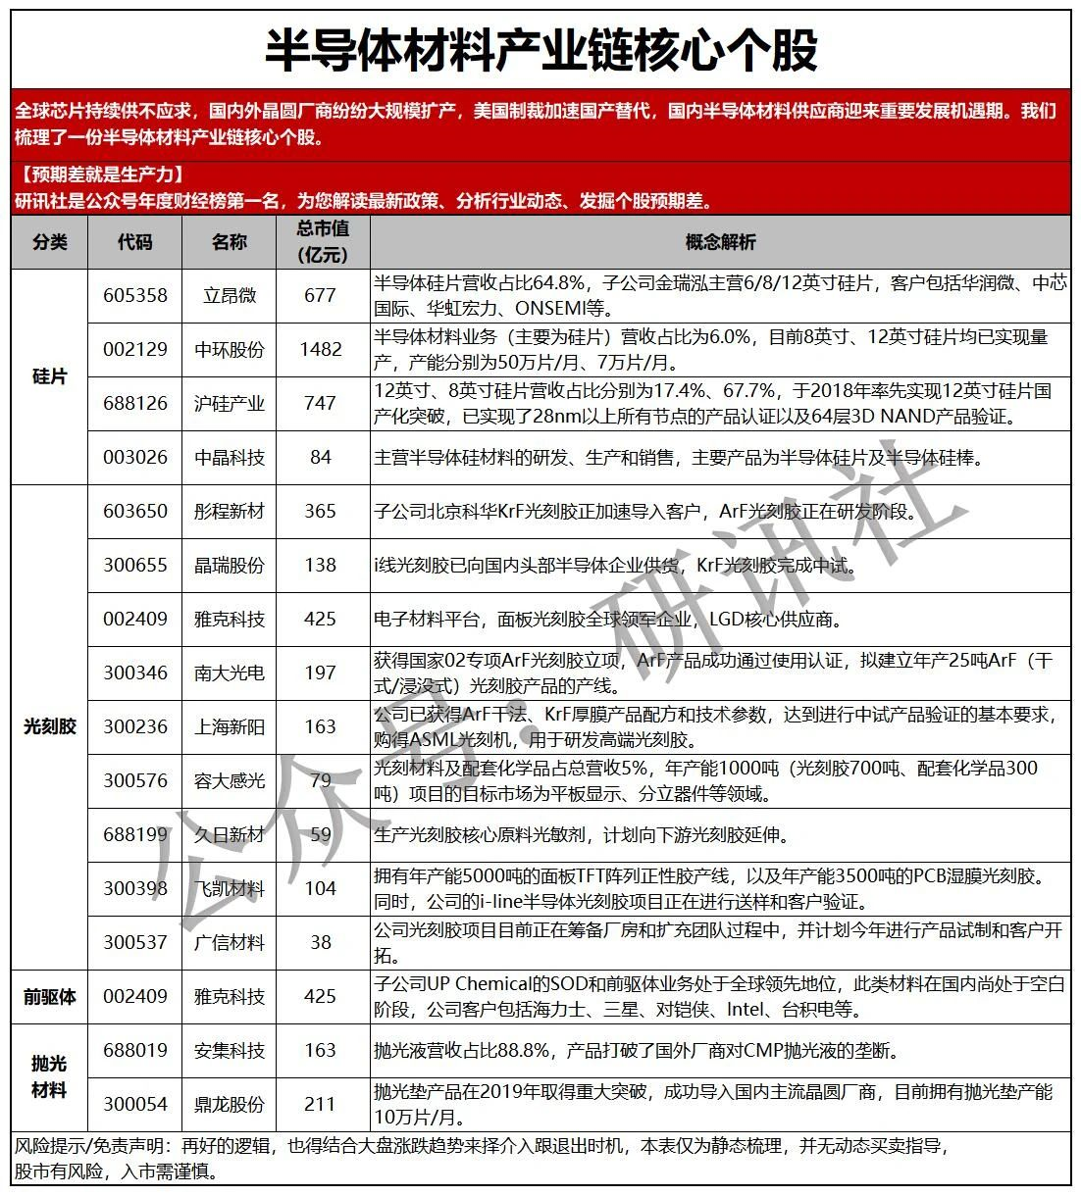

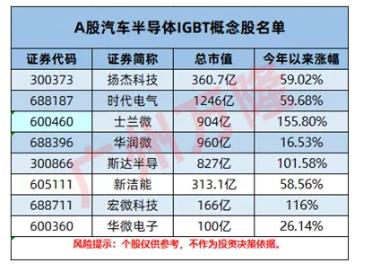

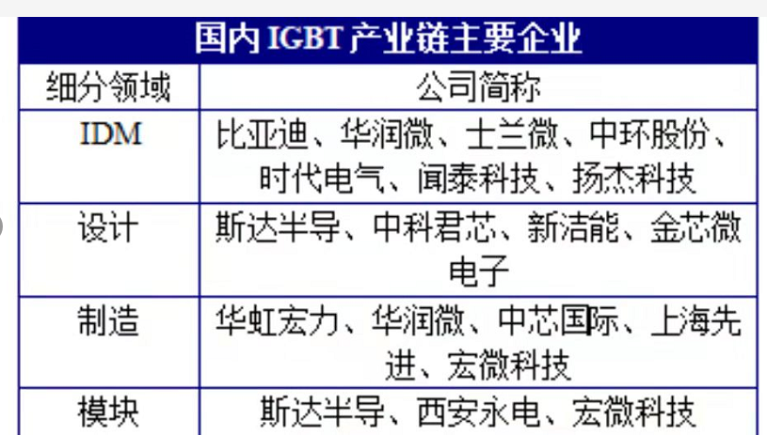

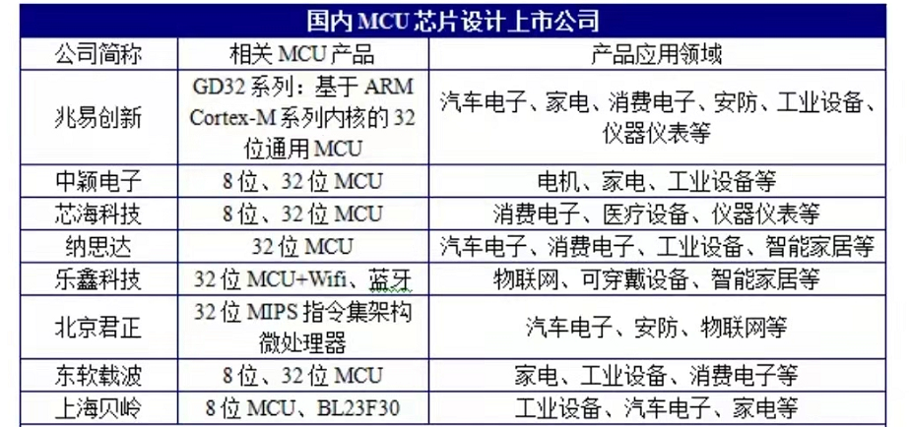

Sheet2
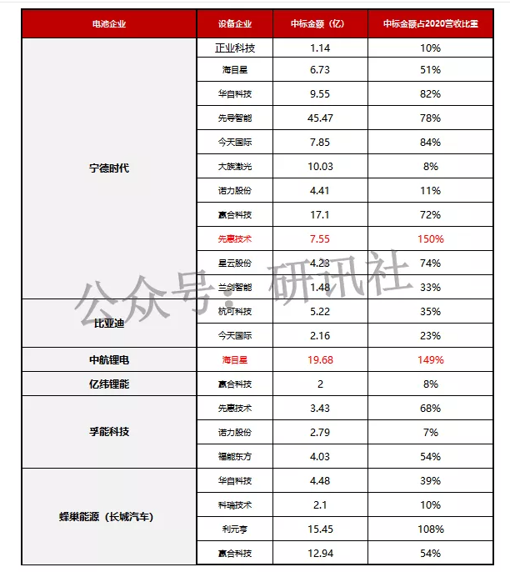

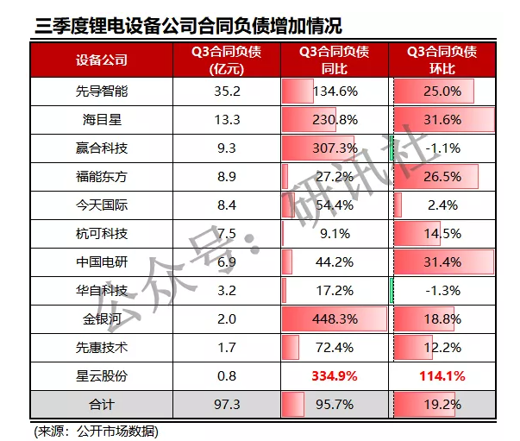
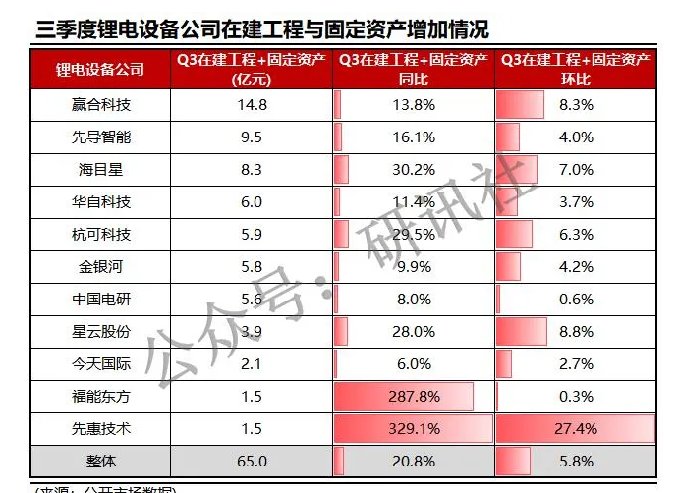

数字货币
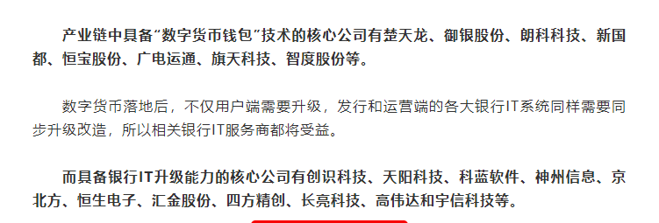
新能源+科技，新能源+科技都集中在创业板科创板，所以，一定要咬定青山不放松，坚定持有这些确定性红利的板块，做时间的朋友，必定会获得超额收益。因为现在是机构化抱团时代，是强者恒强，操作要去弱留强。对于没有时代红利加持的行业、板块要坚决抛弃。

大势
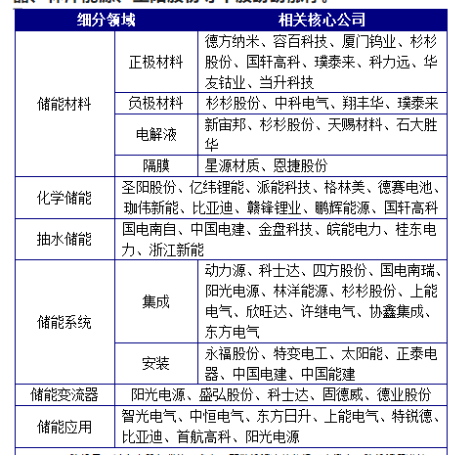
当前头部IDC运营商中，光环新网通过代理AWS与亚马逊保持良好合作，数据港与阿里巴巴合作关系深厚，宝信软件与阿里和腾讯等公司合作项目较多，奥飞数据则与快手有深入合作并新近开拓了阿里的项目。

温控系统： | ，国内英维克在该领域业界领先。

具有国资背景的云计算基础设施供应商将受益，例如国务院国资委旗下的美利云、北京国资委旗下的铜牛信息等，更有望参与到当地国资云的建设和运营，带动业绩增长。

如果后续字节/抖音赴港上市顺利推进，一方面直接利好抖音产业链，国内蓝色光标、 广博股份、省广集团、中文在线、星期六等抖音系电商、游戏公司以及合作方均有望受益于抖音生态系统的成长；另一方面利好平台经济，因为抖音成功上市将再次体现政策对平台经济监管的转向。
不过美国通胀居高不下也有好的一面，就是会推动美国考虑降低对我国的关税（关税提升物价、加剧通胀），美国目前已经在重新审核对我国的部分关税，一旦降低，利好部分出口产品

